Лист1
№ | http://dazvezda.ru/catalog/novogodnyaya-kollekciya-2015/page/1 | Артикул | название | Описание | № цвета | цвет | Цена, шт. | 86-56 | 92-56 | 98-60 | 104-60 | 110-64 | 116-64 | 122-68 | 128-72 | 134-76 | 140-76 | 146-80 | 152-84 | 158-84 | 164-88 | всего | Общая сумма
Бланк заказа "Светский коктейль" 2015

САЙТ: www.dazvezda-opt.ru |  |  |  |  |  | http://dazvezda.ru/catalog/novogodnyaya-kollekciya-2015/page/1 |  | 8-987-655-40-22 |  |  |  |  |  |  |  |  | (8442) 98-58-22 |  |  |  | 400074Россия, г.Волгоград, ул.Козловская,71 ООО"ЗВЕЗДА"
 | 8-987-655-40-22 | (8442) 98-58-22 |  |  |  | Для перехода на сайт щёлкнуть на красный прямоугольник один раз |  | Заказчик |  |  |  |  |  |  |  |  | Адрес и ТК заказчика_______________________________
№ | Фото | Артикул | название | описание | № цвета | цвет | Цена*, шт. | 86-56 | 92-56 | 98-60 | 104-60 | 110-64 | 116-64 | 122-68 | 128-72 | 134-76 | 140-76 | 146-80 | 152-84 | 158-84 | 164-88 | всего | Общая сумма
1 |  | НГ 13-10к | платье "Ника" | Элегантное платье на любой праздник верх 100% полиэстр, подкладка хлопок 100%, | 1 | белый | 1399
 |  |  |  |  | 2 | индиго | 1399
 |  |  |  |  | 3 | молоко | 1399
 |  |  |  |  | 4 | малина | 1399
 |  |  |  |  | 5 | голубой | 1399

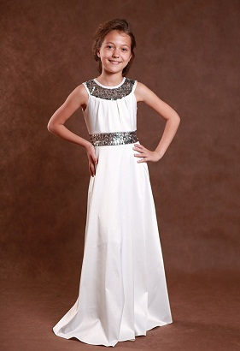
2 |  | НГ 13-10д | платье "Ника+" | Элегантное платье на любой праздник а также для концертов скрипачек, пианисток и певиц верх 100% полиэстр, подкладка хлопок 100%, | 1 | белый | 1599
 |  |  |  |  | 2 | индиго | 1599
 |  |  |  |  | 3 | молоко | 1599
 |  |  |  |  | 4 | малина | 1599
 | 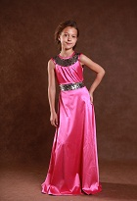 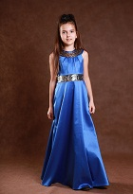 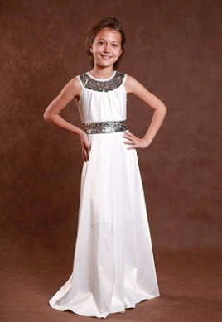 |  |  |  | 5 | голубой | 1599

3 | 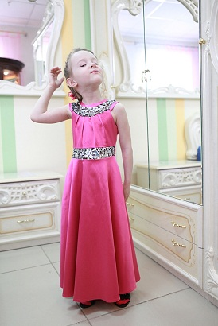 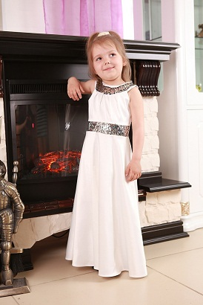 | НГ 13-10д | платье "Ника+" | Элегантное платье на любой праздник а также для концертов скрипачек, пианисток и певиц верх 100% полиэстр, подкладка хлопок 100%, | 1 | белый | 1499 |  |  |  |  |  |  |  |  |  |  |  |  |  |  |  |  | -
 |  |  |  |  | 2 | индиго | 1499 |  |  |  |  |  |  |  |  |  |  |  |  |  |  |  |  | -
 |  |  |  |  | 3 | молоко | 1499 |  |  |  |  |  |  |  |  |  |  |  |  |  |  |  |  | -
 |  |  |  |  | 4 | малина | 1499 |  |  |  |  |  |  |  |  |  |  |  |  |  |  |  |  | -
 |  |  |  |  | 5 | голубой | 1499 |  |  |  |  |  |  |  |  |  |  |  |  |  |  |  |  | -

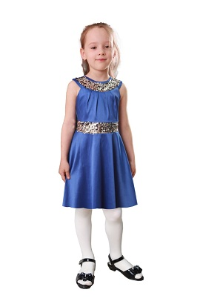
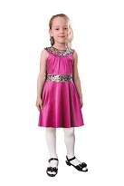
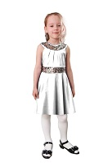
4 |  | НГ 13-10к | платье "Ника" | Элегантное платье на любой праздник верх 100% полиэстр, подкладка хлопок 100%, | 1 | белый | 1399 |  |  |  |  |  |  |  |  |  |  |  |  |  |  |  |  | -
 |  |  |  |  | 2 | индиго | 1399 |  |  |  |  |  |  |  |  |  |  |  |  |  |  |  |  | -
 |  |  |  |  | 3 | молоко | 1399 |  |  |  |  |  |  |  |  |  |  |  |  |  |  |  |  | -
 |  |  |  |  | 4 | малина | 1399 |  |  |  |  |  |  |  |  |  |  |  |  |  |  |  |  | -
 |  |  |  |  | 5 | голубой | 1399 |  |  |  |  |  |  |  |  |  |  |  |  |  |  |  |  | -

5 | 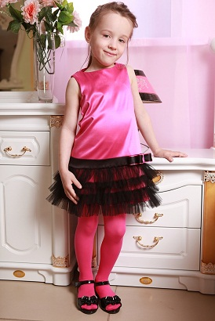 | НГ 13-07м | платье "Конфетка" | верх 100% полиэстр, подкладка хлопок 100%, | 1 | индиго | 1399 |  |  |  |  |  |  |  |  |  | х
 |  |  |  |  | 2 | малина | 1399
 |  |  |  | К этому платью подойдёт жакет ЖД12-01 цвета чёрный | 3 | молоко | 1399

6 | 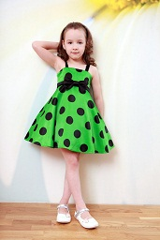 | НГ 13-06 | Платье "Барби" | сзади на корсете подкладка хлопок 100% | 1 | Зелёный | 1799

7 | 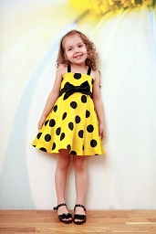 | НГ 13-06 | Платье "Барби" | сзади на корсете подкладка хлопок 100% | 1 | Жёлтый | 1799

8 | 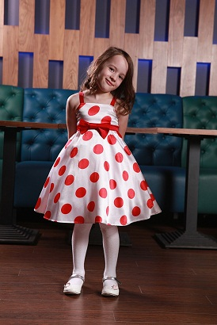 | НГ 13-06 | Платье "Барби" | сзади на корсете подкладка хлопок 100% | 1 | Белый | 1599

9 | 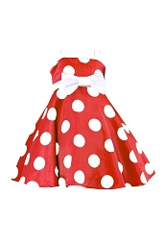 | НГ 13-06 | Платье "Барби" | сзади на корсете подкладка хлопок 100% | 1 | Красный | 1799

 |  |  |  |  | 2 | Василёк (синий) | 1799

10 | 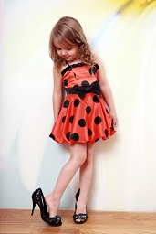 | ВД12-09 | Платье "Радость" | Платье на корсете сзади регулируется на 2-3 объёма, верх 100% полиэстр, подкладка хлопок 100% | 1 | оранжевый | 1499

 | 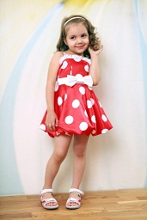 | ВД12-09 | Платье "Радость" | Платье на корсете сзади регулируется на 2-3 объёма, верх 100% полиэстр, подкладка хлопок 100% | 1 | красный | 1499

 |  | ВД12-09 | Платье "Радость" | Платье на корсете сзади регулируется на 2-3 объёма, верх 100% полиэстр, подкладка хлопок 100% | 1 | зелёный | 1499

 | 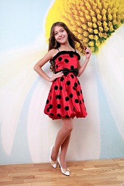 | ВД12-09 | Платье "Радость" | Платье на корсете сзади регулируется на 2-3 объёма, верх 100% полиэстр, подкладка хлопок 100% | 1 | малиновый | 1499

 | 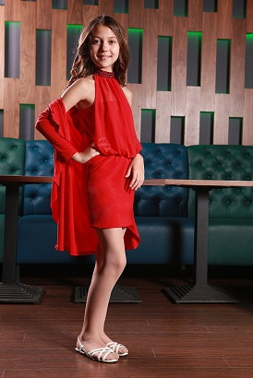 | НГ14-15 | Платье "Диско" | верх 100% полиэстр, подкладка хлопок 100% | 1 | красный | 1499

 |  |  |  |  |  | аквамарин | 1499

 |  | КНГ14-15 | Кардиган "Диско" | 100% полиэстр | 1 | красный | 799

 |  |  |  |  | 2 | аквамарин | 799
12
 | 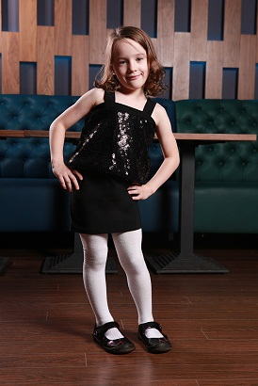 | НГ12-11 | платье "ОнЛайн" | 100% полиэстр | 1 | чёрный | 1199

 | 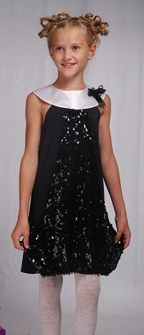 | НГ 11-05 | платье "Франция" | 100% полиэстр | 1 | чёрный | 1299

13

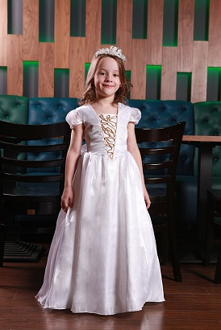
16 |  | НГ14-05 | 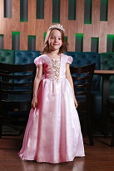 платье "Принцесса" | верх 100% полиэстр, подкладка хлопок 100%, | верх 100% полиэстр, подкладка хлопок 100%, | белый | 2499

 |  |  |  | сзади регулируется по объёму, бант, корсет | сзади регулируется по объёму, бант, корсет | розовый | 2499

 |  | НГ12-06 | платье "Роскошь" | верх 100% полиэстр, подкладка хлопок 100%, | 1 | персик | 2599

 |  |  |  | сзади регулируется по объёму бантом
 |  |  |  |  | 2 | шампанское | 2599

 |  | НГ12-08 | платье "Инфанта" |  | 1 | персик | 1199

 |  | НГ 14-10 | платье "Джина" | корсет на регилине, 22 детали, 7 видов тканей | 1 | розовый | 2499

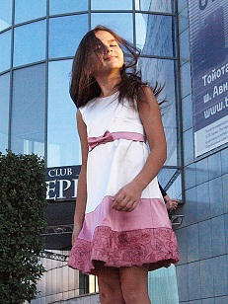
3 |  | НГ 12-04 | платье "Лиза" | верх 100% полиэстр, подкладка хлопок 100%, | 1 | молоко/малина в йогурте | 1299

 |  | НГ11-14 | платье "Астра" | сзади регулируется по объёму, корсет | 1 | золото | 1899

 |  |  |  |  | 2 | белый+ красный | 1899

 | 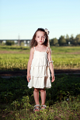 |  | Платье "Русалочка" |  |  |  | 1175
 |  |  |  |  |  |  | 1175
 |  |  |  |  |  |  | 1175
 | цвет, форма, размер аксессуаров может меняться на усмотрение дизайнеров

